Processo o2c tabelas afetadas
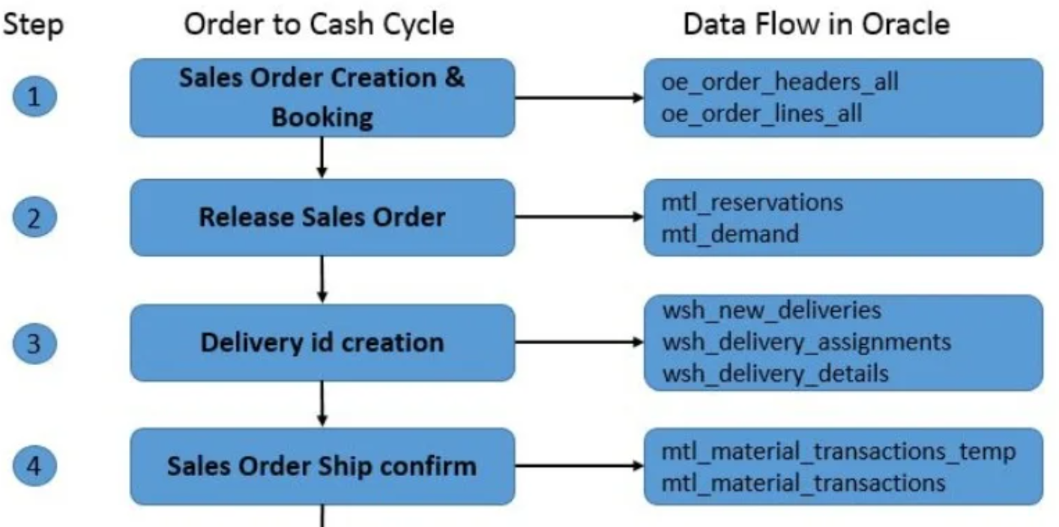

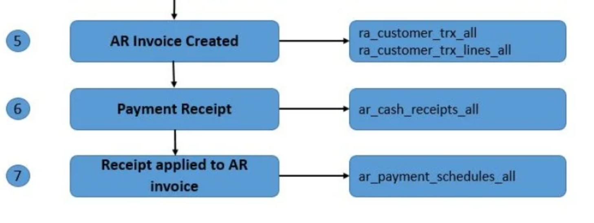

Entrou
oe_order_headers_all | 1 registro criado na mesa de cabeçalho
oe_order_lines_all | Linhas para registros específicos
oe_price_adjustments | Quando o desconto é aplicado
oe_order_price_attribs | Se a linha tem atributos de preço, então povoado
oe_order_holds_all | Se alguma suspensão se aplicasse para ordem como cheque de crédito etc.

Recente
oe_order_headers_all | Booked_flag=Y Encomenda reservada.
wsh_delivery_details | Released_status Pronto para lançamento

PickReleased
 | Released_status=Y Lançado para Armazém (Linha foi liberada para Inventário
wsh_delivery_details | para processamento)
wsh_picking_batches | Depois que o lote for criado para a liberação de escolha.
mtl_reservations | São apenas reservas suaves. Nenhum movimento físico de estoque

Ltransação warehouse
mtl_material_transactions | Não há registros em mtl_material_transactions
mtl_txn_request_headers
mtl_txn_request_lines
wsh_delivery_details | Liberado para o armazém.
wsh_new_deliveries | se o Autocriar é Sim, então os dados são preenchidos.
wsh_delivery_assignments | entregas são atribuídas

PickConfirmed
 | Released_status=Y Reservas Duras. Peguei as ações. Movimento físico de
wsh_delivery_details | estoque

Navio Confirmado
 | Released_status=C Y a C:Shipped; Delivery Nota obter entrega impressa atribuída
wsh_delivery_details | para a quantidade de parada de viagem será diminuída a partir de encenação
mtl_material_transactions | No formulário de confirmação do SHIPPED, verifique enviar toda a caixa
 | Se a Interface de Adiamento for verificada, ou seja, sua diferida, então o OM & inventário não está atualizado. Se
wsh_new_deliveries | A interface de adiamento não é verificada.: Enviada
oe_order_lines_all | Shipped_quantity se povoam.
wsh_delivery_legs | 1 perna é chamada de 1 viagem.1 Pickup & drop up stop para cada viagem.
oe_order_headers_all | Se todas as linhas forem enviadas, então apenas a bandeira N

Autoinvoice
wsh_delivery_details | Released_status=I Need to executar o processo de antecedentes do fluxo de trabalho.
ra_interface_lines_all | Os dados serão preenchidos após o processo wkfw.
ra_customer_trx_all | Depois de executar o Programa Master de Autoinvoice para
ra_customer_trx_lines_all | tabelas de transações de lote específicos ficam povoadas

